0.기본정보입력(필수)
순번 | 단과대학명 | 학부(과) | 교과목명 | 분반 | 수강 인원 | 담당 교수 | 유형
0 | 디자인대학 | 커뮤니케이션디자인전공 | 캡스톤디자인 | 1 | 25 | 이순신 | 산학연계프로젝트 | 작성예시
1 | 공과대학 | 휴먼지능로봇공학과 | 캡스톤디자인 | 1 | 20 | 한종대 | 문제해결프로젝트 | 실제작성 칸

 | ※ 하단의 "0.기본정보입력(필수)" 시트는 양식 작성 전에 필수로 입력해 주세요.
 | (나머지 양식에 기본 정보가 자동으로 입력 됨)

콤보 박스로 다음 유형 중 택1
- 문제해결프로젝트
- 산학연계프로젝트
- 지역사회연계프로젝트

1.과제계획서
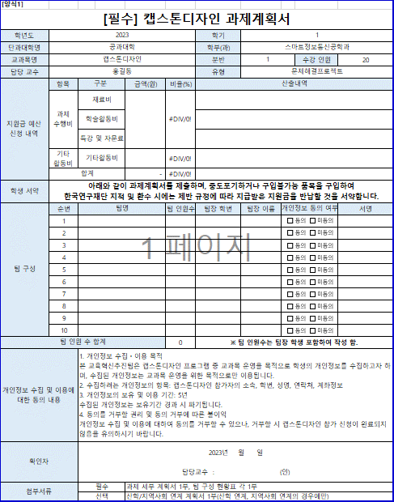
기본정보 자동입력은 0.기본정보입력(필수) 시트를 작성해야 자동입력 됩니다.
자동입력
[양식1]
[필수] 캡스톤디자인 과제계획서
학년도 | 2023 |  |  |  | 학기 | 1
단과대학명 | 공과대학 |  |  |  | 학부(과) | 휴먼지능로봇공학과
교과목명 | 캡스톤디자인 |  |  |  | 분반 | 1 |  | 수강 인원 | 20
1. 산출내역: 넓은 범위에서, 가능한 구체적으로,
학과/교과목 특성상 주로 사는 물품들을 포함하여 기재
2. 기타활동비의 비율은 30%를 초과할 수 없음
담당 교수 | 한종대 |  |  |  | 유형 | 문제해결프로젝트
지원금 예산 신청 내역 | 항목 | 구분 | 금액(원) | 비율(%) | 산출내역
직접
작성
자동입력
직접작성
 | 과제 수행비 | 재료비 | 330,000 | 79% | 프로젝트에 필요한 기술인 스프링, 리액트에 관련된 서적 구입
 |  | 학술활동비
 |  | 특강 및 자문료 |  |  | 스프링과 리액트에 관한 강의 구입
 | 기타 활동비 | 기타활동비 | 90,000 | 21% | 과제 수행 중 수반되는 식사, 다과에 활용
타이핑 X
자필서명, 전자서명만 가능
 | 합계 |  | 420,000 | 100%
학생 서약 | 아래와 같이 과제계획서를 제출하며, 중도포기하거나 구입불가능 품목을 구입하여 한국연구재단 지적 및 환수 시에는 제반 규정에 따라 지급받은 지원금을 반납할 것을 서약합니다.
팀 구성 | 순번 | 팀명 |  | 팀 인원수 | 팀장 학번 | 팀장 이름 | 개인정보 동의 여부 |  | 서명
 | 1 | 몽실몽실 |  | 6 | 201910940 | 김인선
작성방법
 | 2
직접작성
 | 3
 | 4
 | 5
 | 6
 | 7
 | 8
 | 9
자동입력
 | 10
팀 인원 수 합계는 수강 인원과 일치해야 함
팀 인원 수 합계 |  |  |  | 6 | ※ 팀 인원수는 팀장 학생 포함하여 작성 함.
개인정보 수집 및 이용에 대한 동의 내용 |  | 1. 개인정보 수집ㆍ이용 목적 본 교육혁신추진팀은 캡스톤디자인 프로그램 중 교과목 운영을 목적으로 학생의 개인정보를 수집하고자 하며, 수집된 개인정보는 교과목 운영을 위한 목적으로만 이용됩니다. 2. 수집하려는 개인정보의 항목: 캡스톤디자인 참가자의 소속, 학번, 성명, 연락처, 계좌정보 3. 개인정보의 보유 및 이용 기간: 5년 수집된 개인정보는 보유기간 경과 시 파기됩니다. 4. 동의를 거부할 권리 및 동의 거부에 따른 불이익 개인정보 수집 및 이용에 대하여 동의를 거부할 수 있으나, 거부할 시 캡스톤디자인 참가 신청이 완료되지 않음을 유의하시기 바랍니다.
필수작성
확인자 |  | 2023년 월 일 담당교수 : (인)
첨부서류 |  | 필수 | 과제 세부 계획서 1부, 팀 구성 현황표 각 1부
 |  | 선택 | 산학/지역사회 연계 계획서 1부(산학 연계, 지역사회 연계의 경우에만)

2.과제 세부 계획서
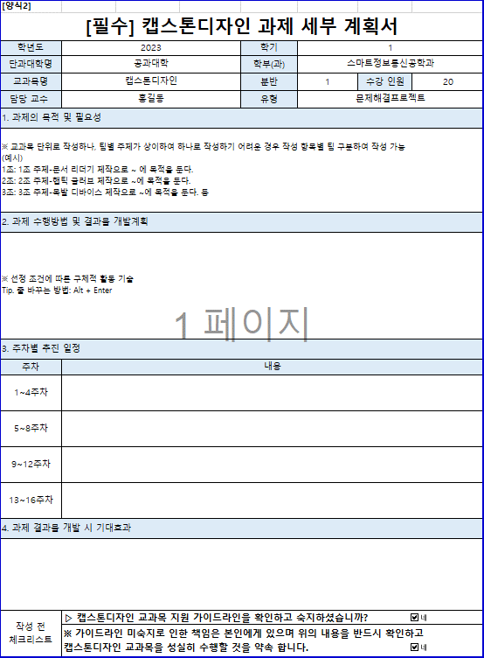
자동입력
[양식2]
[필수] 캡스톤디자인 과제 세부 계획서
학년도 | 2023 | 학기 | 1
단과대학명 | 공과대학 | 학부(과) | 휴먼지능로봇공학과
교과목명 | 캡스톤디자인 | 분반 | 1 | 수강 인원 | 20
담당 교수 | 한종대 | 유형 | 문제해결프로젝트
1. 과제의 목적 및 필요성
웹 프로그래밍을 통한 중고거래 통합 사이트 제작으로 웹 개발의 전 과정을 경험하는데에 목적을 둔다.

작성방법
2. 과제 수행방법 및 결과물 개발계획
브레인스토밍을 통해 주제를 정하고 그에 맞는 요구사항과 api 문서를 작성한다. 프론트엔드와 백엔드로 역할분담을 한 후 맡은 분야에 맞게 프론트엔드는 리액트, 백엔드는 스프링 둥의 기술을 공부하고 연구한다. 공부한 기술을 바탕으로 프로젝트를 구현한다.
직접작성

3. 주차별 추진 일정
주차 | 내용
1~4주차 | 주제 정하기, 요구사항 작성하기
5~8주차 | api 문서 작성하기
9~12주차 | 각자 개발에 필요한 기술 공부하기
13~16주차 | 프로젝트 구현하기
4. 과제 결과물 개발 시 기대효과
모든 작업이 팀 단위의 프로젝트로 협업하는 과정을 배워 졸업 후 다양한 직무에 적용할 수 있는 능력을 기른다. 원하는 중고 물품을 검색 시 중고나라, 당근마켓, 번개장터 등 여러 플랫폼에 있는 물품들을 종합하여 한번에 보여주는 웹을 개발해서 여러 물품의 가격, 상태를 비교할 수 있고 클릭 시 해당 플랫폼으로 이동시켜주는 편리한 웹 사이트를 개발한다.

작성 전 체크리스트 | ▷ 캡스톤디자인 교과목 지원 가이드라인을 확인하고 숙지하셨습니까?
 | ※ 가이드라인 미숙지로 인한 책임은 본인에게 있으며 위의 내용을 반드시 확인하고 캡스톤디자인 교과목을 성실히 수행할 것을 약속 합니다.

3.팀 구성 현황표
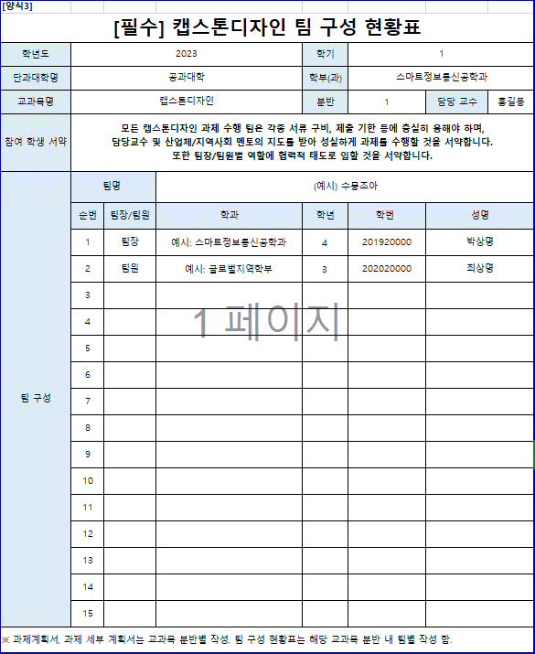
자동입력
[양식3]
[필수] 캡스톤디자인 팀 구성 현황표
학년도 | 2023 |  |  | 학기 | 1
단과대학명 | 공과대학 |  |  | 학부(과) | 휴먼지능로봇공학과
교과목명 | 캡스톤디자인 |  |  | 분반 | 1 | 담당 교수 | 한종대
직접작성
참여 학생 서약 | 모든 캡스톤디자인 과제 수행 팀은 각종 서류 구비, 제출 기한 등에 충실히 응해야 하며, 담당교수 및 산업체/지역사회 멘토의 지도를 받아 성실하게 과제를 수행할 것을 서약합니다. 또한 팀장/팀원별 역할에 협력적 태도로 임할 것을 서약합니다.
팀 구성 | 팀명 |  | 몽실몽실
작성방법
 | 순번 | 팀장/팀원 | 학과 | 학년 | 학번 | 성명
 | 1 | 팀장 | 컴퓨터과학과 | 4 | 201910940 | 김인선
 | 2 | 팀원 | 컴퓨터과학과 | 4 | 201910933 | 김슬아
 | 3 | 팀원 | 컴퓨터과학과 | 4 | 201910980 | 유서정
직접작성
 | 4 | 팀원 | 컴퓨터과학과 | 4 | 201611040 | 조현식
 | 5 | 팀원 | 컴퓨터과학과 | 4 | 201911013 | 조예진
 | 6 | 팀원 | 컴퓨터과학과 | 4 | 201911011 | 정차미
 | 7
 | 8
 | 9
 | 10
 | 11
 | 12
 | 13
 | 14
 | 15
※ 과제계획서, 과제 세부 계획서는 교과목 분반별 작성, 팀 구성 현황표는 해당 교과목 분반 내 팀별 작성 함.

4.산학지역사회 연계 계획서
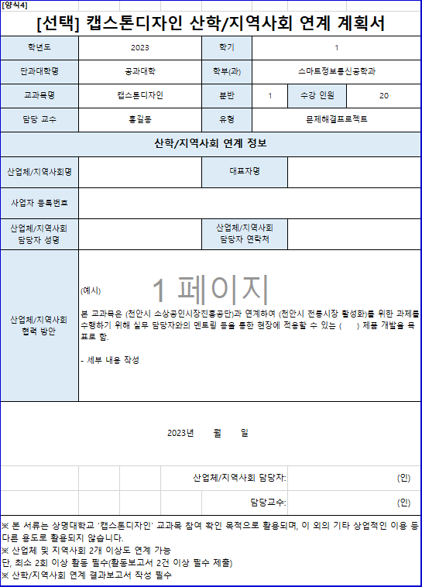
[양식4]
[선택] 캡스톤디자인 산학/지역사회 연계 계획서
학년도 | 2023 |  | 학기 | 1
자동입력
단과대학명 | 공과대학 |  | 학부(과) | 휴먼지능로봇공학과
교과목명 | 캡스톤디자인 |  | 분반 | 1 | 수강 인원 | 20
대표자, 사업자등록번호는 '산학연계'만 작성
담당 교수 | 한종대 |  | 유형 | 문제해결프로젝트
산학/지역사회 연계 정보
산업체/지역사회명 |  |  | 대표자명
작성방법
직접작성
사업자 등록번호
산업체/지역사회 담당자 성명 |  |  | 산업체/지역사회 담당자 연락처
산업체/지역사회 협력 방안 | (예시) 본 교과목은 (천안시 소상공인시장진흥공단)과 연계하여 (천안시 전통시장 활성화)를 위한 과제를 수행하기 위해 실무 담당자와의 멘토링 등을 통한 현장에 적용할 수 있는 ( ) 제품 개발을 목표로 함. - 세부 내용 작성
필수작성
2023년 월 일
 |  | 산업체/지역사회 담당자: |  |  | (인)
 |  |  | 담당교수: |  | (인)
※ 본 서류는 상명대학교 ‘캡스톤디자인’ 교과목 참여 확인 목적으로 활용되며, 이 외의 기타 상업적인 이용 등 다른 용도로 활용되지 않습니다. ※ 산업체 및 지역사회 2개 이상도 연계 가능 단, 최소 2회 이상 활동 필수(활동보고서 2건 이상 필수 제출) ※ 산학/지역사회 연계 결과보고서 작성 필수

5.지원금 정산서(학과用)
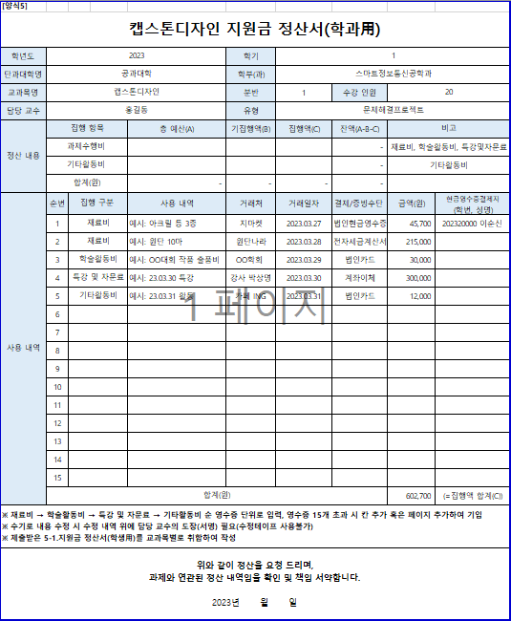
작성방법
자동입력
[양식5]
캡스톤디자인 지원금 정산서(학과用)
학년도 | 2023 |  |  | 학기 | 1
단과대학명 | 공과대학 |  |  | 학부(과) | 휴먼지능로봇공학과
교과목명 | 캡스톤디자인 |  |  | 분반 | 1 | 수강 인원 | 20
담당 교수 | 한종대 |  |  | 유형 | 문제해결프로젝트
총 예산(A): 해당 교과목에서 배정받은 항목별 지원금 총액 작성
기집행(B): 이전 차수 정산 금액을 모두 더해 작성
집행액(C): 이번 차수 정산 금액 작성
직접작성
정산 내용 | 집행 항목 |  | 총 예산(A) | 기집행액(B) | 집행액(C) | 잔액(A-B-C) | 비고
자동입력
 | 과제수행비 |  |  |  |  | - | 재료비, 학술활동비, 특강및자문료
자동입력
 | 기타활동비 |  |  |  |  | - | 기타활동비
 | 합계(원) |  | - | - | - | -
사용 내역 | 순번 | 집행 구분 | 사용 내역 | 거래처 | 거래일자 | 결제/증빙수단 | 금액(원) | 현금영수증결제자 (학번, 성명)
법인현금영수증인 경우에만 현금영수증결제자란 작성
해당 란에 기입된 학생의 통합정보시스템상 계좌번호로 비용
입금되므로 학번 오기입에 유의
 | 1 | 재료비 | 예시: 아크릴 등 3종 | 지마켓 | 2023.03.27 | 법인현금영수증 | 45,700 | 202320000 이순신
 | 2 | 재료비 | 예시: 원단 10마 | 원단나라 | 2023.03.28 | 전자세금계산서 | 215,000
 | 3 | 학술활동비 | 예시: OO대회 작품 출품비 | OO학회 | 2023.03.29 | 법인카드 | 30,000
 | 4 | 특강 및 자문료 | 예시: 23.03.30 특강 | 강사 박상명 | 2023.03.30 | 계좌이체 | 300,000
특강 및 자문료 사용 시에만 '계좌이체' 선택
그 외 모든 현금 결제 건의 경우 '법인현금영수증' 선택
 | 5 | 기타활동비 | 예시: 23.03.31 활동 | 카페 ING | 2023.03.31 | 법인카드 | 12,000
직접작성
 | 6
 | 7
 | 8
사용내역: 이전 차수(기정산 완료 분) 내역은 작성하지 않음!!
이번 차수(이번에 정산받을) 내역만 작성함!
 | 9
 | 10
 | 11
 | 12
 | 13
 | 14
자동입력
 | 15
 | 합계(원) |  |  |  |  |  | 602,700 | (=집행액 합계(C))
※ 재료비 → 학술활동비 → 특강 및 자문료 → 기타활동비 순 영수증 단위로 입력, 영수증 15개 초과 시 칸 추가 혹은 페이지 추가하여 기입 ※ 수기로 내용 수정 시 수정 내역 위에 담당 교수의 도장(서명) 필요(수정테이프 사용불가) ※ 제출받은 5-1.지원금 정산서(학생用)를 교과목별로 취합하여 작성
필수작성
위와 같이 정산을 요청 드리며, 과제와 연관된 정산 내역임을 확인 및 책임 서약합니다. 2023년 월 일

5-1.지원금 정산서(학생用)
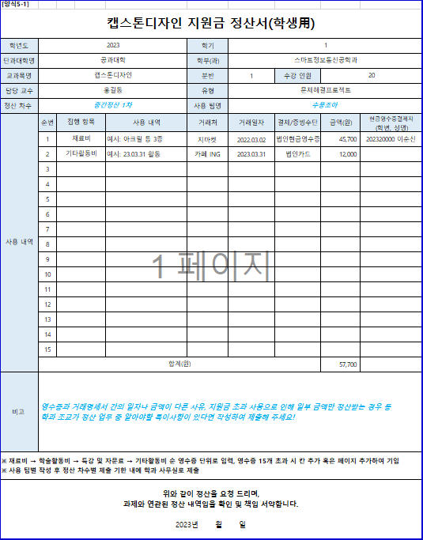
자동입력
[양식5-1]
캡스톤디자인 지원금 정산서(학생用)
학년도 | 2023 |  |  | 학기 | 1
작성방법
단과대학명 | 공과대학 |  |  | 학부(과) | 휴먼지능로봇공학과
교과목명 | 캡스톤디자인 |  |  | 분반 | 1 | 수강 인원 | 20
담당 교수 | 한종대 |  |  | 유형 | 문제해결프로젝트
정산 차수 | 중간정산 1차 |  |  | 사용 팀명 | 수뭉조아
법인현금영수증인 경우에만 현금영수증결제자란 작성
해당 란에 기입된 학생의 통합정보시스템상 계좌번호로 비용
입금되므로 학번 오기입에 유의
사용 내역 | 순번 | 집행 구분 | 사용 내역 | 거래처 | 거래일자 | 결제/증빙수단 | 금액(원) | 현금영수증결제자 (학번, 성명)
 | 1 | 재료비 | 예시: 아크릴 등 3종 | 지마켓 | 2022.03.02 | 법인현금영수증 | 45,700 | 202320000 이순신
 | 2 | 기타활동비 | 예시: 23.03.31 활동 | 카페 ING | 2023.03.31 | 법인카드 | 12,000
 | 3
직접작성
 | 4
특강 및 자문료 사용 시에만 '계좌이체' 선택
그 외 모든 현금 결제 건의 경우 '법인현금영수증' 선택
 | 5
 | 6
 | 7
 | 8
 | 9
사용내역: 이전 차수(기정산 완료 분) 내역은 작성하지 않음!! 이번 차수(이번에 정산받을) 내역만 작성함!
 | 10
 | 11
 | 12
 | 13
 | 14
자동입력
 | 15
 | 합계(원) |  |  |  |  |  | 57,700
직접작성
비고 | 영수증과 거래명세서 간의 일자나 금액이 다른 사유, 지원금 초과 사용으로 인해 일부 금액만 정산받는 경우 등 학과 조교가 정산 업무 중 알아야할 특이사항이 있다면 작성하여 제출해 주세요!
※ 재료비 → 학술활동비 → 특강 및 자문료 → 기타활동비 순 영수증 단위로 입력, 영수증 15개 초과 시 칸 추가 혹은 페이지 추가하여 기입 ※ 사용 팀별 작성 후 정산 차수별 제출 기한 내에 학과 사무실로 제출
필수작성
위와 같이 정산을 요청 드리며, 과제와 연관된 정산 내역임을 확인 및 책임 서약합니다. 2023년 월 일

6.재료비 지출 내역서
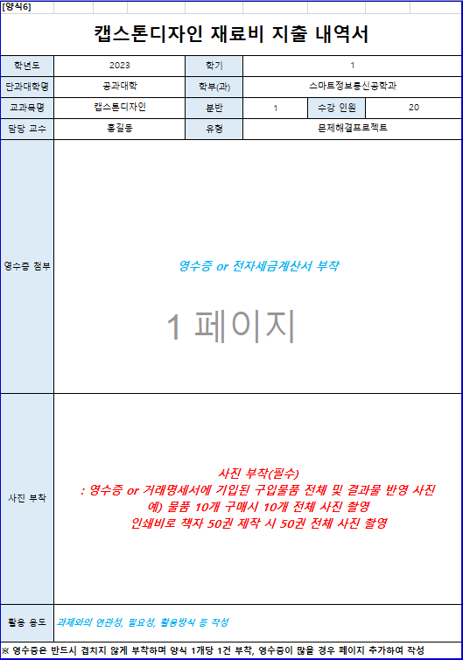
자동입력
[양식6]
캡스톤디자인 재료비 지출 내역서
학년도 | 2023 | 학기 | 1
단과대학명 | 공과대학 | 학부(과) | 휴먼지능로봇공학과
1. 글자, 숫자 식별 가능해야 함.
2. 거래일자, 총금액, 승인번호 명시
3. 2p 거래명세서 필첨
교과목명 | 캡스톤디자인 | 분반 | 1 | 수강 인원 | 20
담당 교수 | 한종대 | 유형 | 문제해결프로젝트
작성방법
영수증 첨부 | 영수증 or 전자세금계산서 부착 |  |  |  |  |  | 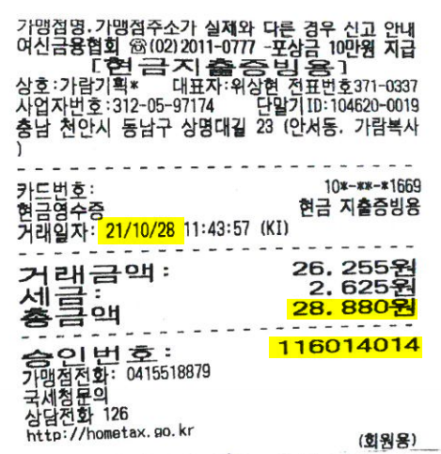
사진 부착 | 사진 부착(필수) : 영수증 or 거래명세서에 기입된 구입물품 전체 및 결과물 반영 사진 예) 물품 10개 구매시 10개 전체 사진 촬영 인쇄비로 책자 50권 제작 시 50권 전체 사진 촬영 |  |  |  |  | 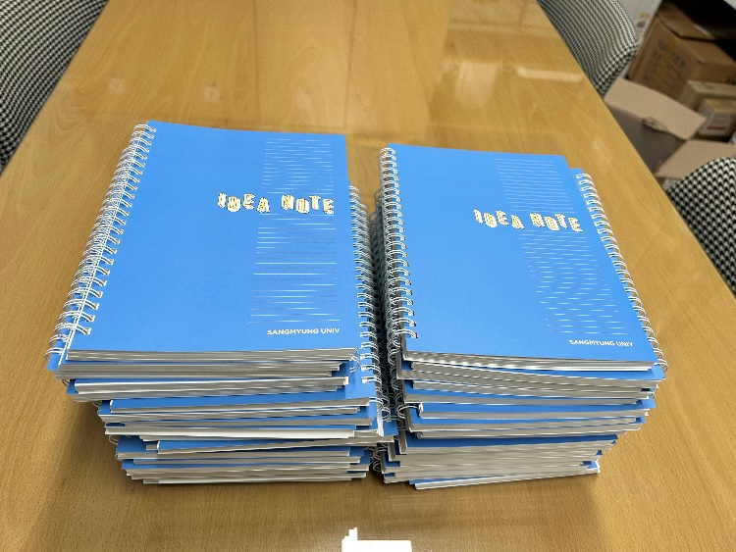 |  | 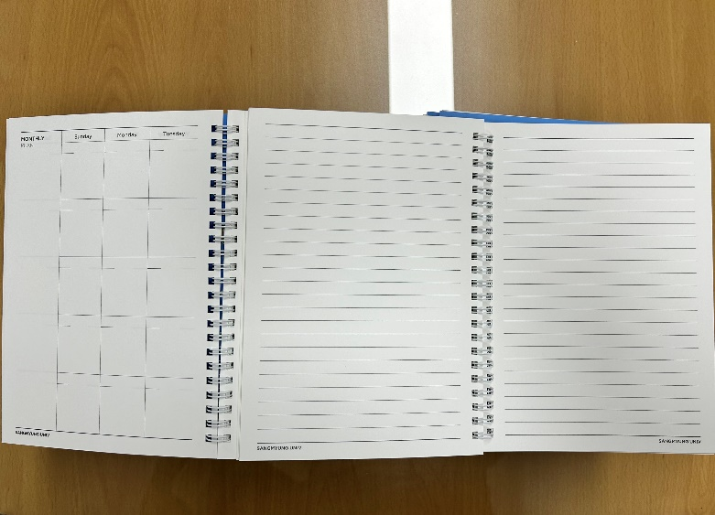
교외 캡스톤디자인 경진대회 출품작 제본
필수작성
활용 용도 | 과제와의 연관성, 필요성, 활용방식 등 작성

※ 영수증은 반드시 겹치지 않게 부착하며 양식 1개당 1건 부착, 영수증이 많을 경우 페이지 추가하여 작성
[양식6-1]
거래명세서 부착
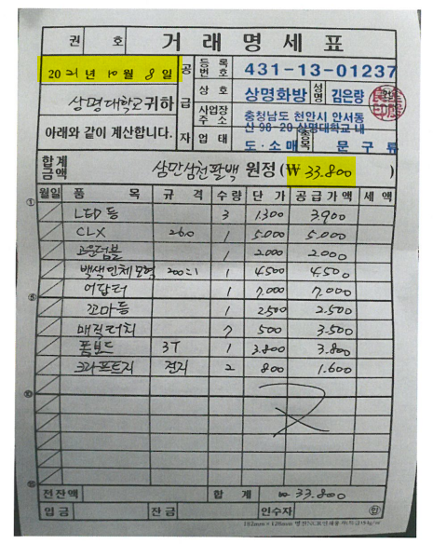
숫자, 글씨 잘 보이게 사진 첨부

7.문헌 기부채납 신청서
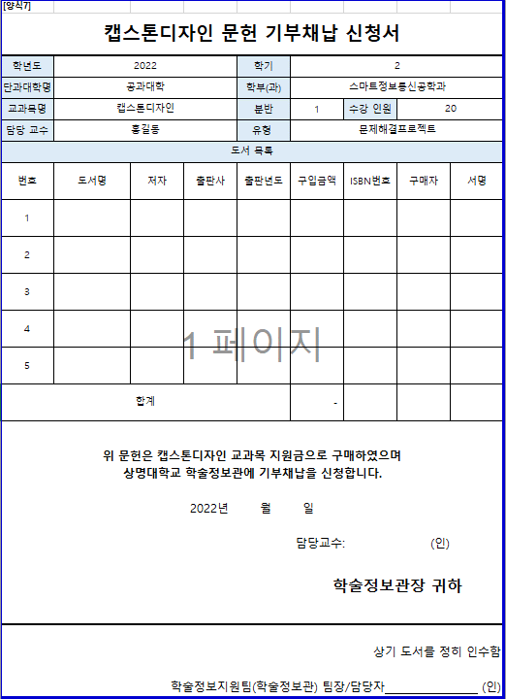
자동입력
[양식7]
캡스톤디자인 문헌 기부채납 신청서
학년도 | 2023 |  |  | 학기 | 1
단과대학명 | 공과대학 |  |  | 학부(과) | 휴먼지능로봇공학과
교과목명 | 캡스톤디자인 |  |  | 분반 | 1 | 수강 인원 | 20
담당 교수 | 한종대 |  |  | 유형 | 문제해결프로젝트
도서 목록
작성방법
필수작성
번호 | 도서명 | 저자 | 출판사 | 출판년도 | 구입금액 | ISBN번호 | 구매자 | 구매자 서명
1
직접작성
2
3
4
자동입력
5
합계 |  |  |  |  | -
과제 완료 후 신청서와 함께 구입한 도서를 학술정보관에 제출(기부) 후 학술정보지원팀의
팀장 혹은 담당자의 확인을 받아 증빙서류로 제출
필수작성
필수작성
위 문헌은 캡스톤디자인 교과목 지원금으로 구매하였으며 상명대학교 학술정보관에 기부채납을 신청합니다. 2023년 월 일 담당교수: (인) 학술정보관장 귀하
상기 도서를 정히 인수함 학술정보지원팀(학술정보관) 팀장/담당자 (인)

8.활동보고서
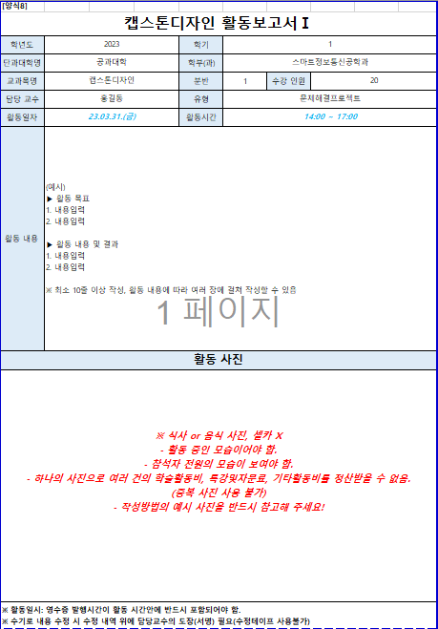
자동입력
[양식8]
캡스톤디자인 활동보고서Ⅰ
학년도 | 2023 |  | 학기 | 1
활동일자: 영수증 발행 일자를 작성
활동시간: 영수증 발행 시간을 포함하여 작성
단과대학명 | 공과대학 |  | 학부(과) | 휴먼지능로봇공학과
교과목명 | 캡스톤디자인 |  | 분반 | 1 | 수강 인원 | 20
담당 교수 | 한종대 |  | 유형 | 문제해결프로젝트
활동일자 | 23.03.31.(금) |  | 활동시간 | 14:00 ~ 17:00
작성방법
직접작성
활동 내용 | (예시) ▶ 활동 목표 1. 내용입력 2. 내용입력 ▶ 활동 내용 및 결과 1. 내용입력 2. 내용입력 ※ 최소 10줄 이상 작성, 활동 내용에 따라 여러 장에 걸쳐 작성할 수 있음
활동 사진
필수작성
사진첨부 필수
음식먹는 사진, 셀카X
※ 식사 or 음식 사진, 셀카 X - 활동 중인 모습이어야 함. - 참석자 전원의 모습이 보여야 함. - 하나의 사진으로 여러 건의 학술활동비, 특강및자문료, 기타활동비를 정산받을 수 없음. (중복 사진 사용 불가) - 작성방법의 예시 사진을 반드시 참고해 주세요! |  |  |  |  |  |  |  |  |  | 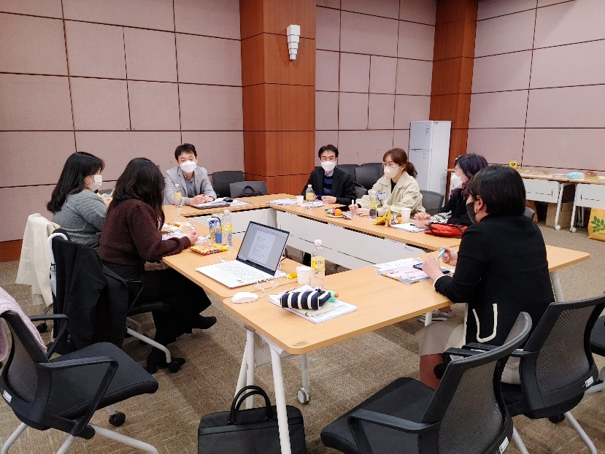
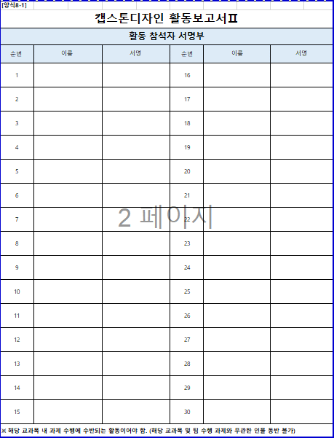
※ 활동일시: 영수증 발행시간이 활동 시간안에 반드시 포함되어야 함. ※ 수기로 내용 수정 시 수정 내역 위에 담당교수의 도장(서명) 필요(수정테이프 사용불가)
※ 팀 전체가 아니라 실제 활동에 참석한 명단으로 작성
※ 타이핑 서명 x / 전자서명, 자필서명만 가능!
[양식8-1]
캡스톤디자인 활동보고서Ⅱ
활동 참석자 서명부
순번 | 이름 | 서명 |  | 순번 | 이름 |  | 서명
1 |  |  |  | 16
2 |  |  |  | 17
3 |  |  |  | 18
4 |  |  |  | 19
필수작성
5 |  |  |  | 20
6 |  |  |  | 21
7 |  |  |  | 22
8 |  |  |  | 23
9 |  |  |  | 24
10 |  |  |  | 25
11 |  |  |  | 26
12 |  |  |  | 27
13 |  |  |  | 28
14 |  |  |  | 29
15 |  |  |  | 30
※ 해당 교과목 내 과제 수행에 수반되는 활동이어야 함. (해당 교과목 및 팀 수행 과제와 무관한 인물 동반 불가)
[양식8-2]
캡스톤디자인 활동보고서Ⅲ
활동 영수증 부착
구매일자 및 시간, 구매 세부내역, 총금액, 승인번호 명시
※ 영수증 내에 구매 세부 내역이 반드시 명시되어 있어야 함 |  |  |  |  |  |  |  |  | 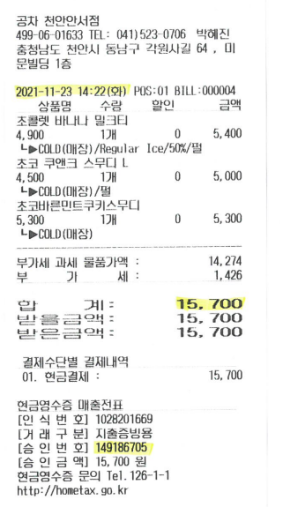

※ 식사 혹은 음료 1인당 1만5천원 이내 사용

9.특강자문 확인서
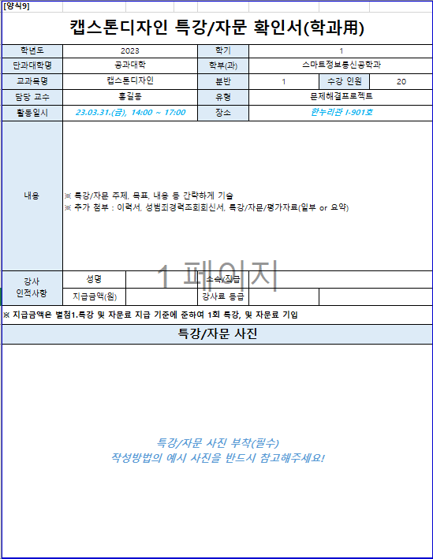
자동입력
[양식9]
캡스톤디자인 특강/자문 확인서(학과用)
학년도 | 2023 | 학기 | 1
단과대학명 | 공과대학 | 학부(과) | 휴먼지능로봇공학과
교과목명 | 캡스톤디자인 | 분반 | 1 | 수강 인원 | 20
담당 교수 | 한종대 | 유형 | 문제해결프로젝트
활동일시 | 23.03.31.(금), 14:00 ~ 17:00 | 장소 | 한누리관 I-901호
별첨1.특강및자문료 지급 기준에 준하여 등급 선택
예) 타대학 부교수 → C5 / 30만원 이하 지급 가능
타대학 조교수 → D4 / 20만원 이하 지급 가능
기업체 과장 → D3 / 20만원 이하 지급 가능
직접작성
내용 | ※ 특강/자문 주제, 목표, 내용 등 간략하게 기술 ※ 추가 첨부 : 이력서, 성범죄경력조회회신서, 특강/자문/평가자료(전체 or 일부/요약)
강사 인적사항 | 성명 | 소속/직급
작성방법
 | 지급금액(원) | 강사료 등급
※ 지급금액은 별첨1.특강 및 자문료 지급 기준에 준하여 1회 특강, 및 자문료 기입
특강/자문 사진
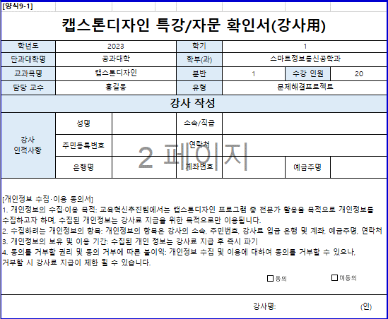
필수작성
특강/자문 사진 부착(필수) 작성방법의 예시 사진을 반드시 참고해주세요! |  |  |  |  |  | 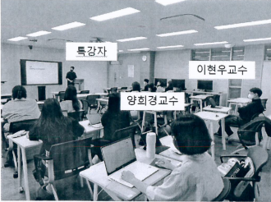
[양식9-1]
캡스톤디자인 특강/자문 확인서(강사用)
자동입력
학년도 | 2023 | 학기 | 1
단과대학명 | 공과대학 | 학부(과) | 휴먼지능로봇공학과
교과목명 | 캡스톤디자인 | 분반 | 1 | 수강 인원 | 20
담당 교수 | 한종대 | 유형 | 문제해결프로젝트
지출결의 시 강사 개인정보(주민등록번호 및 연락처)는 블러처리
강사 작성
직접작성
강사 인적사항 | 성명 | 소속/직급
 | 주민등록번호 | 연락처
 | 은행명 | 계좌번호 |  | 예금주명
필수작성
[개인정보 수집‧이용 동의서] 1. 개인정보의 수집·이용 목적: 교육혁신추진팀에서는 캡스톤디자인 프로그램 중 전문가 활용을 목적으로 개인정보를 수집하고자 하며, 수집된 개인정보는 강사료 지급을 위한 목적으로만 이용됩니다. 2. 수집하려는 개인정보의 항목: 개인정보의 항목은 강사의 소속, 주민번호, 강사료 입금 은행 및 계좌, 예금주명, 연락처 3. 개인정보의 보유 및 이용 기간: 수집된 개인 정보는 강사료 지급 후 즉시 파기 4. 동의를 거부할 권리 및 동의 거부에 따른 불이익: 개인정보 수집 및 이용에 대하여 동의를 거부할 수 있으나, 거부할 시 강사료 지급이 제한 될 수 있습니다.
강사명: (인)

10.검수 및 인수 확인서
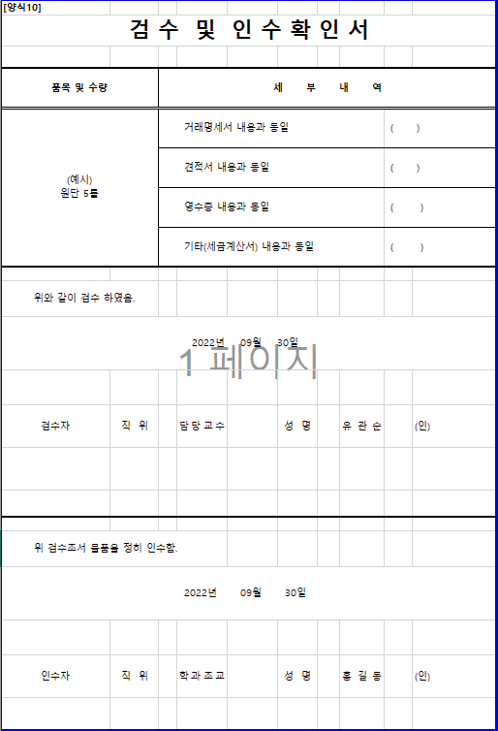
[양식10]
검 수 및 인 수 확 인 서

재료비 사용 시에만 학과에서 작성 (학생 작성 X)
원단 15롤
풀 5개
칼 10개
or
원단 15롤 외 2종
필수작성
O
해당되는 내용에만 O
비슷한 일자에 구매한 물품은 묶어서 '~외 @종' 으로
인검수 1장 첨부 가능
일주일 이상 차이가 나는 영수증은 각각 1장씩 첨부해야 함.
품목 및 수량 |  | 세 부 내 역
(예시) 원단 5롤 |  | 거래명세서 내용과 동일 |  |  |  | ( )
 |  | 견적서 내용과 동일 |  |  |  | ( )
직접작성
 |  | 영수증 내용과 동일 |  |  |  | ( )
영수증 일자로부터 주말, 공휴일 제외 일주일 이내 날짜로 작성
 |  | 기타(세금계산서) 내용과 동일 |  |  |  | ( )

작성방법
필수작성
위와 같이 검수 하였음.
20230331일

검수자 | 직 위 |  | 담당교수 | 성 명 | 유관순 |  | (인)

필수작성
위 검수조서 물품을 정히 인수함.
20230331일

인수자 | 직 위 |  | 학과조교 | 성 명 | 홍길동 |  | (인)

별첨1.특강 및 자문료 지급 기준
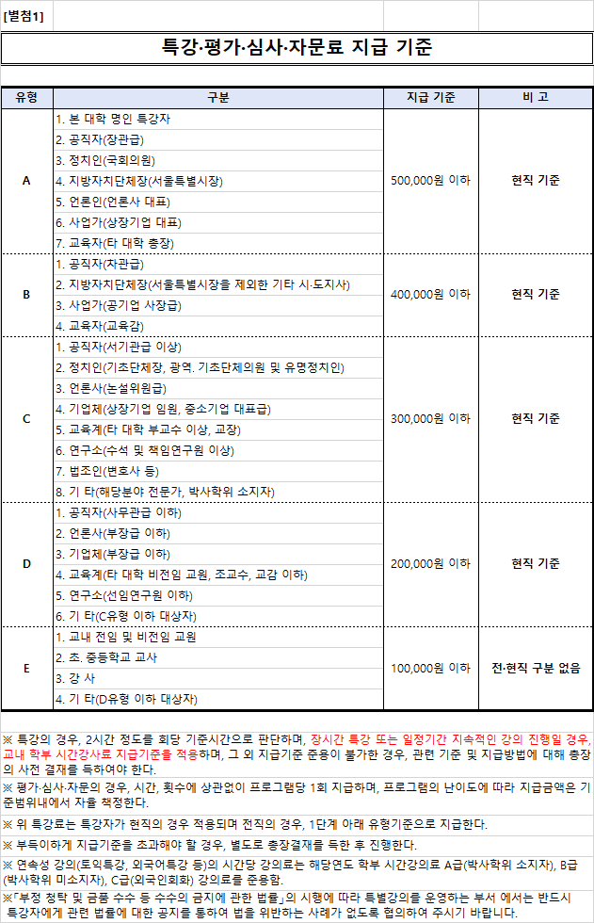

별첨2.사업자등록증
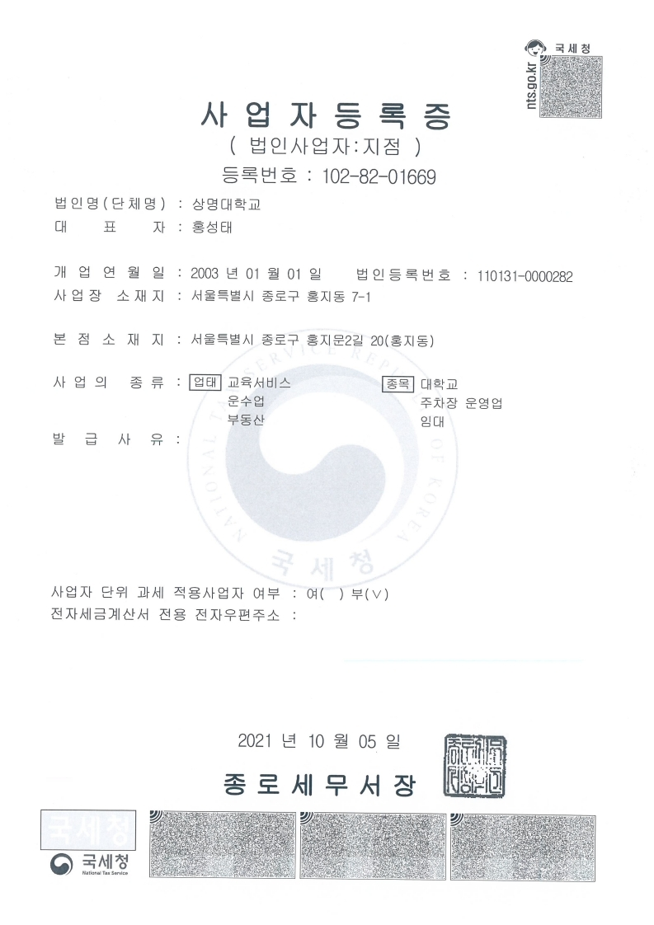
[별첨2]

